サーバファイル変換内容
１、全部の静的なhtmlファイル中に<script src="./common/js/webview-common.js"></script>を追加する
追加箇所は下記の通りです。
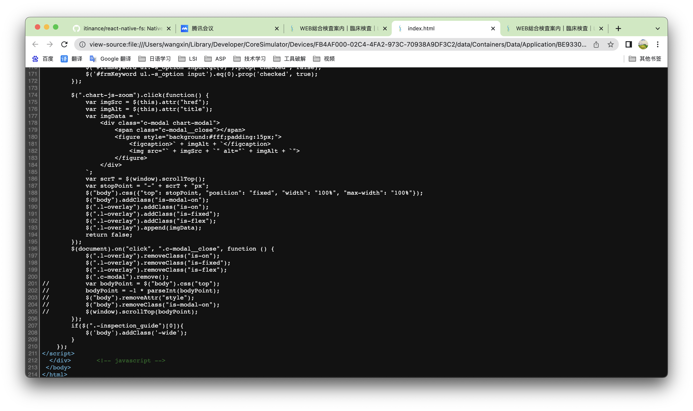

２、検索結果の静的なhtmlを追加お願いします。
検索動作完了したら、検索結果画面をもらうことできる。
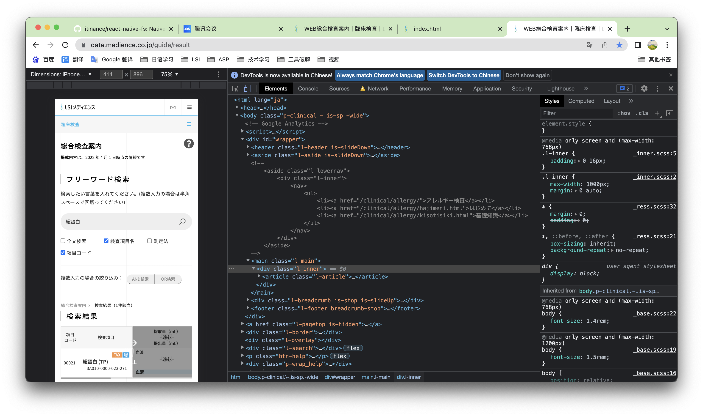

３、全部の静的なhtmlのヘッダ部分を削除する
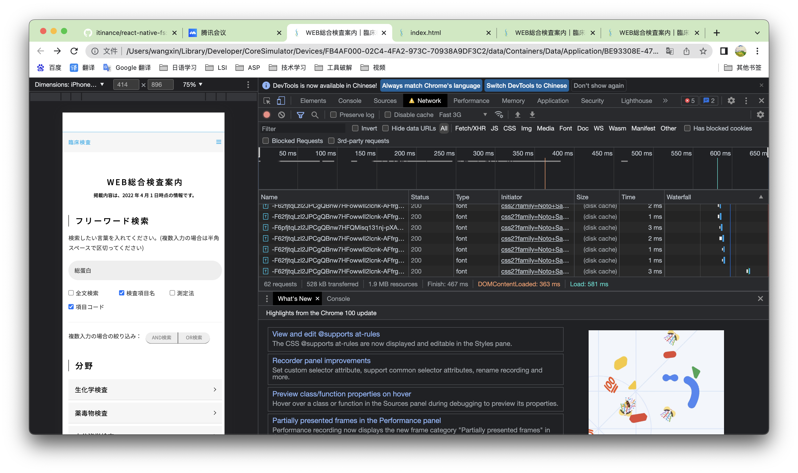

拡大鏡アイコンが表示されない、初期化用のDBにこの資材不備の原因です。確認をお願いします。

